Prijzenblad NZa
NZa Utrecht - los meubilair

In te vullen door inschrijver

Positie | Afbeelding (afbeeldingen zijn indicatief!) | Merk en model/maten | Afwerking/kleur | Aantal BG | Aantal V1 | Aantal V2 | Aantal V3 | Aantal V4 | Aantal V5 | Aantal V6 | Aantal CSZ | Aantal totaal | Aanschaf per stuk | Subtotaal | Onderhoud per jaar per object * | Subtotaal onderhoud per jaar | Tussentijdse vervanging ** | Overige benodigde kosten **** | Specificatie overige kosten | Specificatie omschrijving aangeboden meubelstuk
BUREAUS |  | Bureau werkplek balie 1800x700 mm, gebruik bestaand onderstel (in hoogte verstelbaar) met nieuw werkblad | Werkblad RAL 7035 | 2 | 2 |  |  |  |  |  |  | 4 | € 0.00 | € 0.00 | € 0.00 | € 0.00 | € 0.00 | € 0.00
 |  | Bureau werkplek secretariaat directie 2800x800 mm, gebruik bestaand onderstel (in hoogte verstelbaar) met nieuw werkblad | Werkblad hout |  |  |  |  | 2 |  |  |  | 2 | € 0.00 | € 0.00 | € 0.00 | € 0.00 | € 0.00 | € 0.00
TAFELS |  | Klaptafel 2000x800 mm | Akaba Carma tafel | Grijs, RAL 7035 | 22 |  |  |  |  |  |  |  | 22 | € 0.00 | € 0.00 | € 0.00 | € 0.00 | € 0.00 | € 0.00
 |  | Vergadertafel boardroom 10000x1600x750 mm | Op maat gemaakte tafel, betoncire blad, houten onderstel |  |  |  |  | 1 |  |  |  | 1 | € 0.00 | € 0.00 | € 0.00 | € 0.00 | € 0.00 | € 0.00
 |  | Eettafel vierkant 800x800x750 mm (slanke vormgeving, bv. deVorm) | Houten blad, stalen kolompoot gepoedercoat in messing kleur. | 12 |  |  |  |  |  |  |  | 12 | € 0.00 | € 0.00 | € 0.00 | € 0.00 | € 0.00 | € 0.00
 |  | Eettafel rond, d=600 mm, H=750 mm (slanke vormgeving, bv. deVorm) | Betoncire blad met messing rand, stalen kolompoot gepoedercoat in messing kleur. | 41 |  |  |  |  |  |  |  | 41 | € 0.00 | € 0.00 | € 0.00 | € 0.00 | € 0.00 | € 0.00
 |  | Hoge bartafel koffiebar 4500x900x900 mm | Op maat gemaakte bartafel, betoncire blad, stalen onderstel | 1 |  |  |  |  |  |  |  | 1 | € 0.00 | € 0.00 | € 0.00 | € 0.00 | € 0.00 | € 0.00
 |  | Bijzettafel | Serax Pawn | Diverse kleuren, materialen en hoogtes | 10 | 4 |  |  | 4 |  |  |  | 18 | € 0.00 | € 0.00 | € 0.00 | € 0.00 | € 0.00 | € 0.00
 |  | Losse tafel aan bank 1200x800x750 mm | Lapalma Rondo | Wit blad, stalen kolompoot |  |  | 3 | 2 |  |  |  |  | 5 | € 0.00 | € 0.00 | € 0.00 | € 0.00 | € 0.00 | € 0.00
 |  | Hoge tafel rond d=700 mm | Offecct Ezy | Zwart blad en kolompoot |  |  |  |  |  | 4 |  |  | 4 | € 0.00 | € 0.00 | € 0.00 | € 0.00 | € 0.00 | € 0.00
STOELEN |  | Vergaderstoel 4-6p ruimtes | Vitra Eames Fiberglass | Gekleurde zitting matchend bij palet betreffende verdieping |  |  | 14 | 14 | 4 |  |  |  | 32 | € 0.00 | € 0.00 | € 0.00 | € 0.00 | € 0.00 | € 0.00
 |  | Vergaderstoel directiekamers | Andreu World Flex Executive Chair 1860 | Hoge rug met armleuningen |  |  |  |  | 16 |  |  |  | 16 | € 0.00 | € 0.00 | € 0.00 | € 0.00 | € 0.00 | € 0.00
 |  | Vergaderstoel dialoogruimte | Thonet S64 | Slede model, lichte kleur |  | 8 | 12 | 12 | 2 |  |  | 2 | 36 | € 0.00 | € 0.00 | € 0.00 | € 0.00 | € 0.00 | € 0.00
 |  | Vergaderstoel directiekamers | Andreu World Flex Executive Chair 1860 | Hoge rug met armleuningen |  |  |  |  | 14 |  |  |  | 14 | € 0.00 | € 0.00 | € 0.00 | € 0.00 | € 0.00 | € 0.00
 |  | Lage stoel café | NORR11 NY11 | Donker hout | 57 |  |  |  |  |  |  |  | 57 | € 0.00 | € 0.00 | € 0.00 | € 0.00 | € 0.00 | € 0.00
 |  | Lage stoel restaurant | Fritz Hansen N01 | Hout | 12 |  |  |  |  |  |  |  | 12 | € 0.00 | € 0.00 | € 0.00 | € 0.00 | € 0.00 | € 0.00
 |  | Lounge stoel hout | Hans Wegner CH077 Shell, Mattiazzi Medici | Hout | 3 |  |  |  | 8 |  |  |  | 11 | € 0.00 | € 0.00 | € 0.00 | € 0.00 | € 0.00 | € 0.00
 |  | Lage stoel ankerpunt & secretariaat | Fritz Hansen N01 | Hout |  |  | 12 | 10 |  |  |  |  | 22 | € 0.00 | € 0.00 | € 0.00 | € 0.00 | € 0.00 | € 0.00
 |  | Lounge stoel ankerpunt | Vitra Eames Fiberglass lounge | Gekleurde zitting matchend bij palet betreffende verdieping |  |  | 8 | 8 |  |  |  |  | 16 | € 0.00 | € 0.00 | € 0.00 | € 0.00 | € 0.00 | € 0.00
 |  | Lounge stoel verdieping 5 | Vitra Eames Fiberglass lounge | Gekleurde zitting matchend bij palet betreffende verdieping |  |  |  |  |  | 4 |  |  | 4 | € 0.00 | € 0.00 | € 0.00 | € 0.00 | € 0.00 | € 0.00
KRUKKEN |  | Barkruk café | Mattiazzi Osso | Hout | 8 |  |  |  |  |  |  |  | 8 | € 0.00 | € 0.00 | € 0.00 | € 0.00 | € 0.00 | € 0.00
 |  | Kruk bij treinzit | Artek Aalto kruk | Naturel hout | 6 |  |  |  |  |  |  |  | 6 | € 0.00 | € 0.00 | € 0.00 | € 0.00 | € 0.00 | € 0.00
 |  | Barkruk pantry | Mattiazzi Osso, Muuto Nerd | Hout |  | 6 | 6 | 6 | 4 |  | 6 |  | 28 | € 0.00 | € 0.00 | € 0.00 | € 0.00 | € 0.00 | € 0.00
 |  | Lage kruk scrumruimte | Vitra Stool-Tool | Kunststof, kleuren groen, oranje, grijs |  |  |  |  |  | 15 |  |  | 15 | € 0.00 | € 0.00 | € 0.00 | € 0.00 | € 0.00 | € 0.00
 |  | Lage kruk standup ruimte | Vitra Cork Family | Kurk |  |  |  |  |  | 15 |  |  | 15 | € 0.00 | € 0.00 | € 0.00 | € 0.00 | € 0.00 | € 0.00
BANKEN |  | B&B Italia Bend Sofa bank 2050x1100 mm | Gestoffeerd, kleur bruin | 4 |  |  |  | 2 |  |  |  | 6 | € 0.00 | € 0.00 | € 0.00 | € 0.00 | € 0.00 | € 0.00
 |  | B&B Italia Bend Sofa lounge 1100x1100 mm | Gestoffeerd, kleur bruin | 8 |  |  |  | 2 |  |  |  | 10 | € 0.00 | € 0.00 | € 0.00 | € 0.00 | € 0.00 | € 0.00
 |  | Pierre Paulin, Osaka sofa, rond | Gestoffeerd, kleur oranje |  |  |  |  |  | 1 |  |  | 1 | € 0.00 | € 0.00 | € 0.00 | € 0.00 | € 0.00 | € 0.00
 | 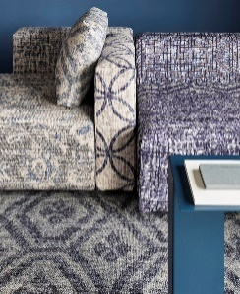 | Moduplus element met rug en kussen | Gestoffeerd in Desso&Ex collectie |  |  |  |  |  |  | 26 |  | 26 | € 0.00 | € 0.00 | € 0.00 | € 0.00 | € 0.00 | € 0.00
 |  | Moduplus element alleen zitting | Gestoffeerd in Desso&Ex collectie |  |  |  |  |  |  | 3 |  | 3 | € 0.00 | € 0.00 | € 0.00 | € 0.00 | € 0.00 | € 0.00
WHITEBOARD |  | Verrijdbaar whiteboard | Lintex Mono Mobile | Achterzijde eventueel nog voorzien van akoestisch paneel, apart aan te brengen |  |  |  |  |  | 7 |  |  | 7 | € 0.00 | € 0.00 | € 0.00 | € 0.00 | € 0.00 | € 0.00
 |  | Verrijdbaar whiteboard | Lintex Mono Mobile |  |  |  |  |  |  | 12 |  |  | 12 | € 0.00 | € 0.00 | € 0.00 | € 0.00 | € 0.00 | € 0.00
Totaalprijs aanschaf |  |  |  |  |  |  |  |  |  |  |  |  |  | € 0.00
Totaalprijs onderhoud |  |  |  |  |  |  |  |  |  |  |  |  |  |  |  | € 0.00
Totaalprijs tussentijdse vervanging |  |  |  |  |  |  |  |  |  |  |  |  |  |  |  |  | € 0.00
Totaalprijs overige benodigde kosten |  |  |  |  |  |  |  |  |  |  |  |  |  |  |  |  |  | € 0.00

Beoordelingsprijs Nza |  |  |  |  |  |  |  |  |  |  |  |  |  |  |  |  |  | € 0.00

* Inschrijver geeft hier de onderhoudskosten per jaar per object op. Deze onderhoudskosten zijn vast (exclusief afgesproken indexeringen) gedurende de contracttermijn.
** Tussentijdse vervanging: inschrijver geeft hier alleen een prijs op indien deze afwijkt van de initiele aanschafwaarde van het object.
*** Alle opgegeven prijzen zijn exclusief btw.
**** De NZa wil de mogelijkheid behouden om meer meubilair in een later stadium aan te kunnen schaffen tegen de in dit prijzenblad afgegeven prijzen.

Prijzenblad IKZ
IKZ Utrecht - los meubilair

In te vullen door inschrijver

Positie | Merk en model/maten | Afwerking/kleur | Aantal totaal | Locatie/ opmerkingen | Aanschaf per stuk | Subtotaal | Onderhoud per jaar per object * | Subtotaal onderhoud per jaar | Tussentijdse vervanging ** | Overige benodigde kosten **** | Specificatie overige kosten | Specificatie omschrijving aangeboden meubelstuk
Hoge stoelen (krukken):
 | Sonny H75 Black Steel (ronde hoge / achterleuning) | Frame staal in kleur zwart. Kleurcode: Gabriel breeze fusion 4934 | 12 |  | € - | € - | € - | € - | € - | € -
Restaurant stoelen:
 | Sonny SMNTS - QR - poten zwart | Frame staal in kleur zwart. Kleurcode: Gabriel breeze fusion 4934 | 16 | IKZ licht groen-blauw: Gabriel Breeze Fusion 4871 | € - | € - | € - | € - | € - | € -
Vergaderzaalstoelen + directiekamer
 | Sonny - Medi dsts S1520DT | Frame staal in kleur zwart. Kleurcode: Gabriel Breeze Fusion 4810. | 18 | Grote vergader ruimte + directiekamer (14 +4). Licht blauw: Gabriel_Breeze Fusion 4601 | € - | € - | € - | € - | € - | € -
Lounge stoel achter bij terras
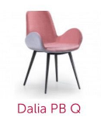 | Dalia PB Q | Frame staal in kleur zwart. Kleurcode: Gabriel Morph 8101. | 3 | Zitje bij terras. Gabriel Breeze Fusion 4810 (dan wel: Gabriel Morph 8101). | € - | € - | € - | € - | € - | € -
Bijzet tafel
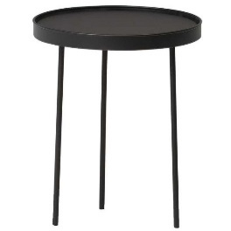 | Northern Stilk | Staal zwart poeder coated | 1 |  | € - | € - | € - | € - | € - | € -
Verlichting
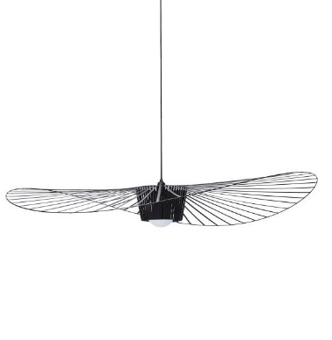 | Petite Friture - vertigo hanglamp - 140 cm | Zwart | 1 | Grote vergaderruimte | € - | € - | € - | € - | € - | € -
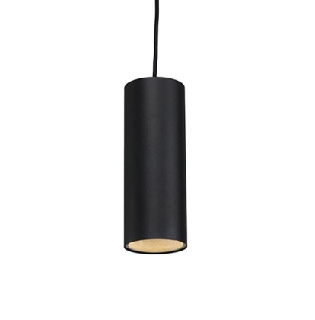 | QAZQA - turbo | Zwart | 5 | 2x Keukenblok 2x Badkamer meubel 1x Boven belcel Eventueel 3 extra voor bij oorstoelen worden later bekeken en nu niet uitgevraagd. | € - | € - | € - | € - | € - | € -
Totaalprijs aanschaf |  |  |  |  |  | € -
Totaalprijs onderhoud |  |  |  |  |  |  |  | € -
Totaalprijs tussentijdse vervanging |  |  |  |  |  |  |  |  | € -
Totaalprijs overige benodigde kosten |  |  |  |  |  |  |  |  |  | € -

Beoordelingsprijs IKZ |  |  |  |  |  |  |  |  |  | € -

* Inschrijver geeft hier de onderhoudskosten per jaar per object op. Deze onderhoudskosten zijn vast (exclusief afgesproken indexeringen) gedurende de contracttermijn.
** Tussentijdse vervanging: inschrijver geeft hier alleen een prijs op indien deze afwijkt van de initiele aanschafwaarde van het object.
*** Alle opgegeven prijzen zijn exclusief btw.
**** In deze kolom kan Inschrijver alle overige benodigde (eenmalige of jaarlijkse kosten kwijt. Indien in deze kolom kosten opgenomen worden dienen deze uitgelegd/ gespecificieerd te worden.
***** De NZa wil de mogelijkheid behouden om meer meubilair in een later stadium aan te kunnen schaffen tegen de in dit prijzenblad afgegeven prijzen.

